Bug Report
WEBSITE SPK SMK SULTAN AGUNG
BUG REPORT
PICTURE |  |  | SPESIFICATION |  | ACCEPTANCE CRITERIA
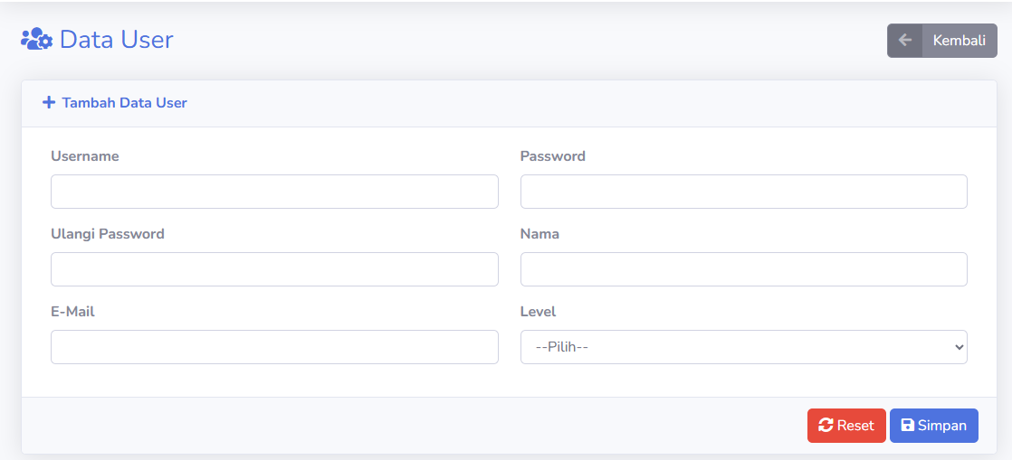 |  |  | 1. HANYA BISA MENGINPUT HURUF PADA NAMA. 2. MAKSIMAL INPUT 50 KARAKTER PADA MASING - MASING KOTAK. 3. KOTAK EMAIL HANYA BISA MENGGUNAKAN DOMAIN @GMAIL.COM. 4. TIDAK BOLEH ADA KOTAK YANG KOSONG KETIKA MENAMBAHKAN DATA USER. |  | 1. KETIKA USER MENGINPUT SEMUA DATA DI HALAMAN TAMBAH DATA USER MAKA DATA BISA DISIMPAN 2. KETIKA USER MENGINPUT KURANG DARI 3 KARAKTER. TAMPILKAN WORDING "MASUKKAN MIN. 3 HURUF" 3. KETIKA USER MENGINPUT TIDAK SESUAI SPESIFIKASI TAMPILKAN WORDING "MASUKKAN MAX. 50 HURUF" 4. KETIKA USER TIDAK MENGINPUT 1 KOTAK DATA MAKA MUNCUL WORDING "SILAHKAN ISI BIDANG INI"

BUG ID | DOKUMENTASI 1 |  |  | DOKUMENTASI 2
BUG_001 | 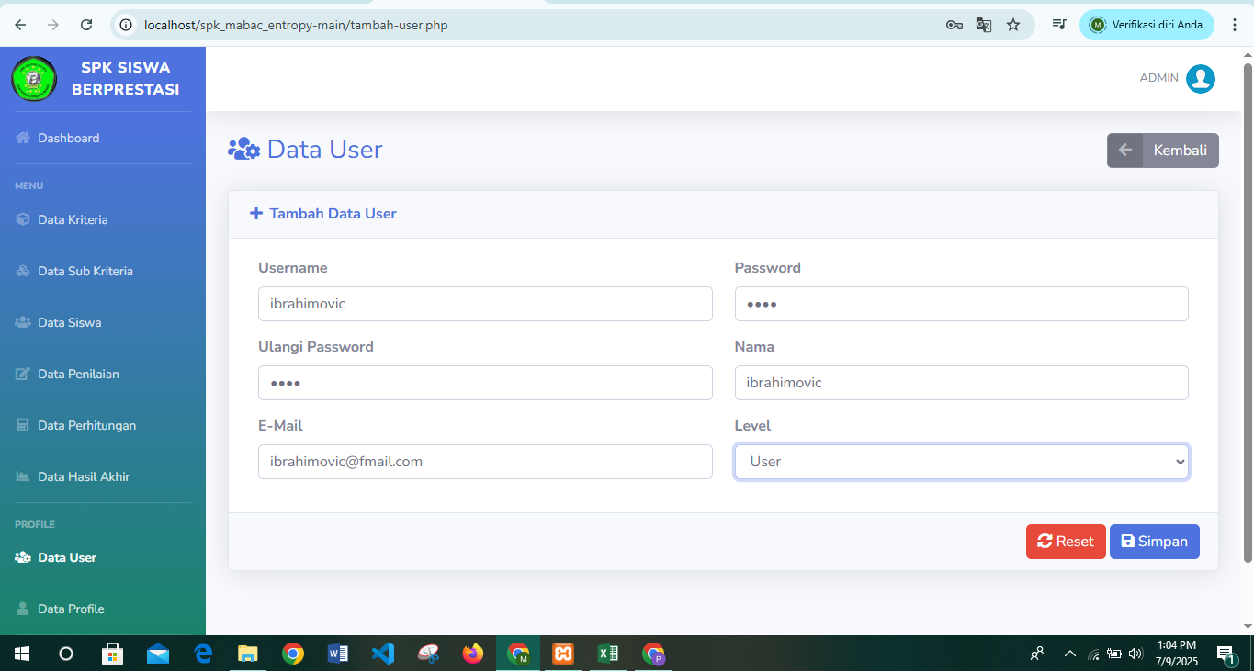 |  |  | 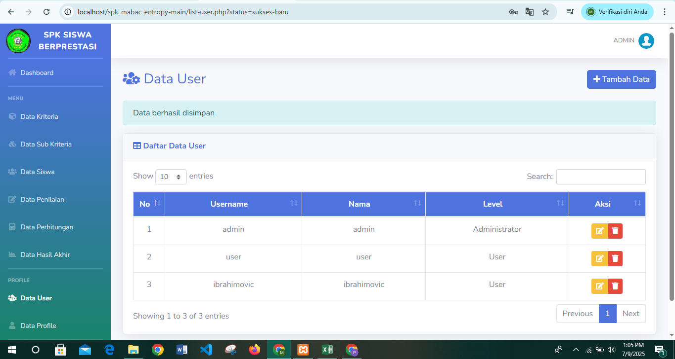
BUG_002 |  |  |  | 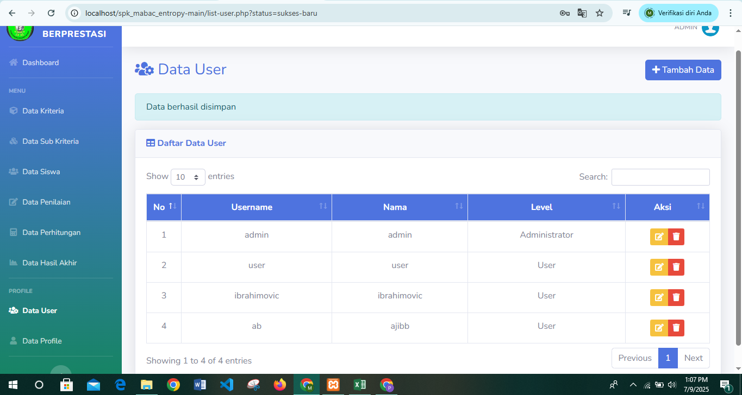
BUG_003 |  |  |  | 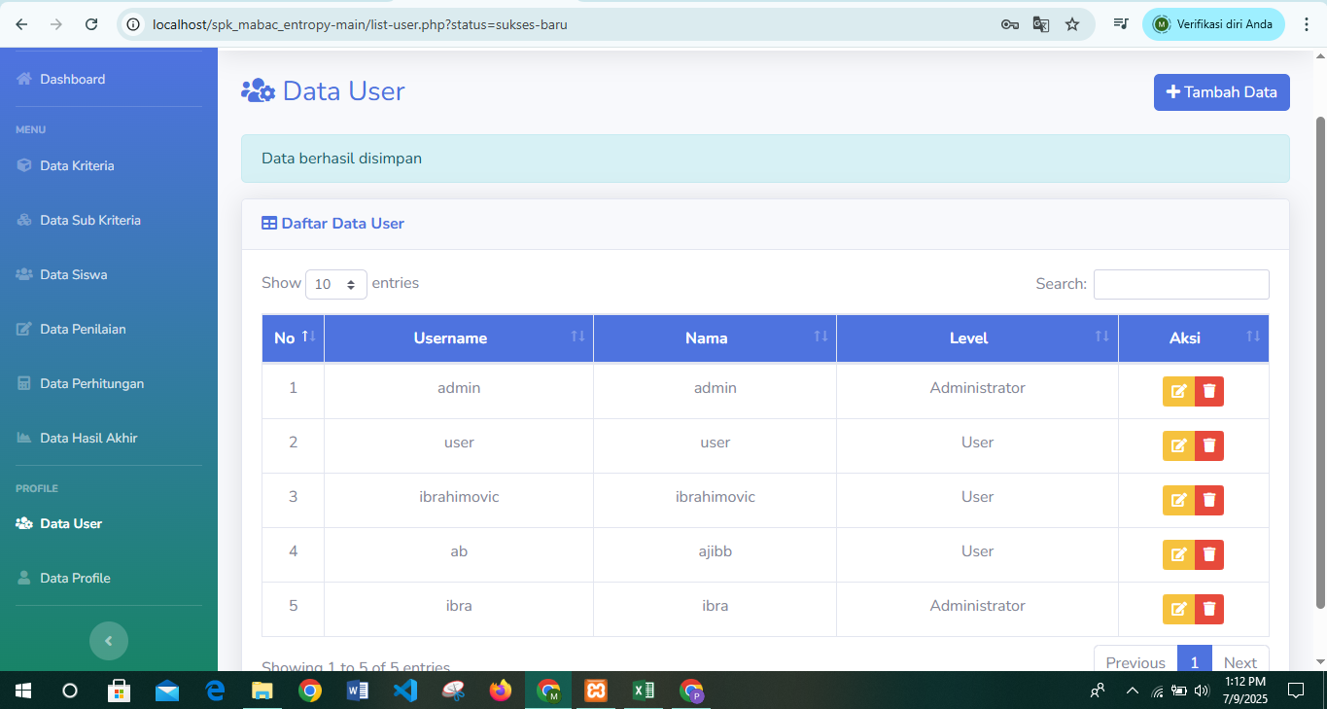

Bug Title | Bug_ID | Step To Reproduce | Actual Result | Expected Result | Built Number | Severity | Priority | Assignee | Reporter | Report On | Testing On
Wording tidak muncul saat user salah menginput email @gmail.com | BUG_001 | 1. User masuk ke menu Data User. 2. Klik tombol tambah data. 3. Masukkan data dengan benar kecuali email. 4. klik tombol simpan. | Data berhasil disimpan dan muncul wording "Data berhasil disimpan" | Muncul wording "Alamat email salah, hanya bisa menggunakan domain @gmail.com" | Version 1.0.1 | Medium | Medium | Gian Athallah | Ajib Bahauddin | 01:04 PM 9/7/2025 | 1. Laptop HP. 2. Win 10. 3. Chrome
Wording tidak muncul saat user menginput hanya 2 karakter pada username | BUG_002 | 1. User masuk ke menu Data User. 2. Klik tombol tambah data. 3. Masukkan 2 karakter pada username 4. isi semua data dengan benar 5. klik tombol simpan. | Data berhasil disimpan dan muncul wording "Data berhasil disimpan" | Muncul wording "Masukkan username min 3 karakter" | Version 1.0.1 | LOW | LOW | Gian Athallah | Ajib Bahauddin | 01:07 PM 9/7/2025 | 1. Laptop HP. 2. Win 10. 3. Chrome
Wording tidak muncul saat user menginput hanya 2 karakter pada password | BUG_003 | 1. User masuk ke menu Data User. 2. Klik tombol tambah data. 3. Masukkan semua data dengan benar 4. Masukkan 2 karakter pada password. 5. klik tombol simpan. | Data berhasil disimpan dan muncul wording "Data berhasil disimpan" | Muncul wording "Masukkan password min 3 karakter" | Version 1.0.1 | LOW | LOW | Gian Athallah | Ajib Bahauddin | 01:12 PM 9/7/2025 | 1. Laptop HP. 2. Win 10. 3. Chrome

